RFR900NA55RSVHBA036
HÌNH ẢNH KIỂM TRA / 檢查圖片 — RFR900NA55RSVHBA036 (BF606-1677)
STT: 1 | Bộ phận / 部門: CT2 | Kết quả / 結果: Đạt / 合格
Lỗi ban đầu / 故障說明: Trigger scan. Không quét khi bấm cò / 扳機掃描功能異常，按下扳機無法掃描
Hạng mục KT / 檢查項目: Kiểm tra chức năng quét trigger scan / 檢查扳機掃描功能
Hình 1 / 圖片1 | Hình 2 / 圖片2 | Hình 3 / 圖片3 | Ghi chú / 備註
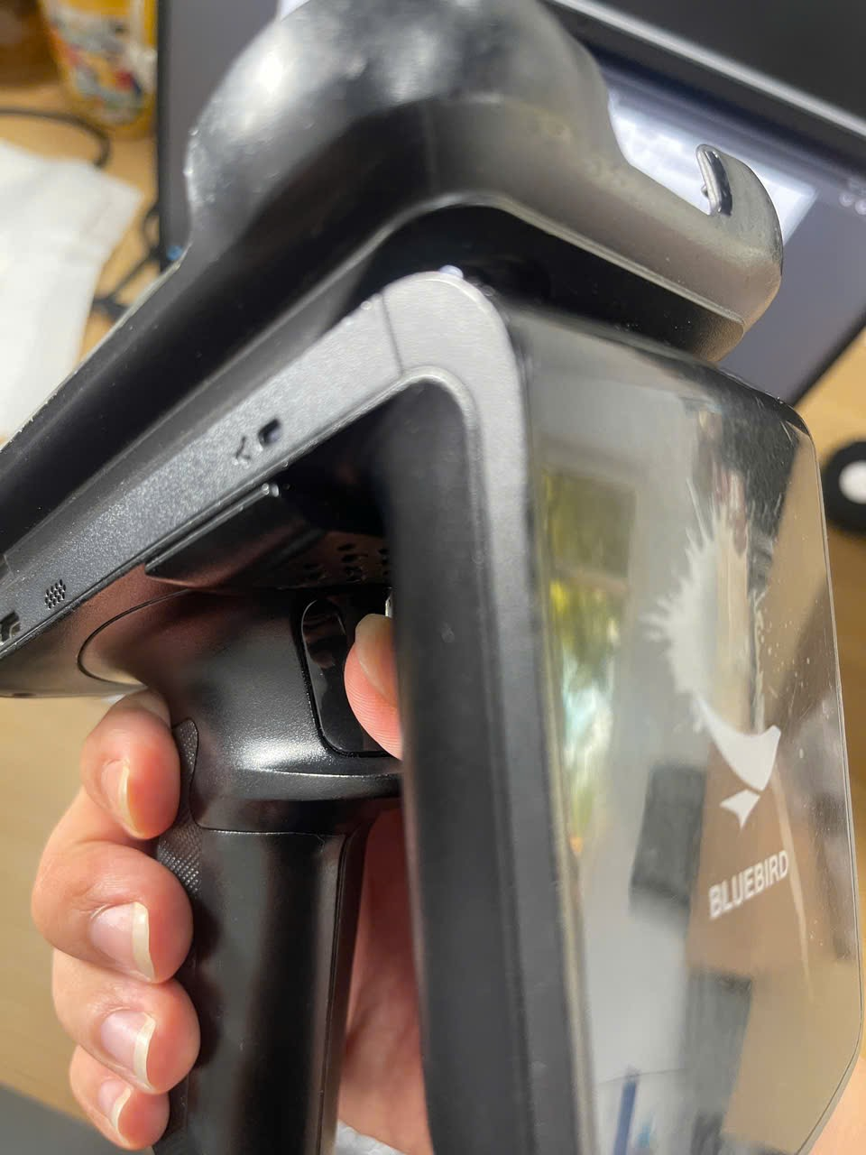 | 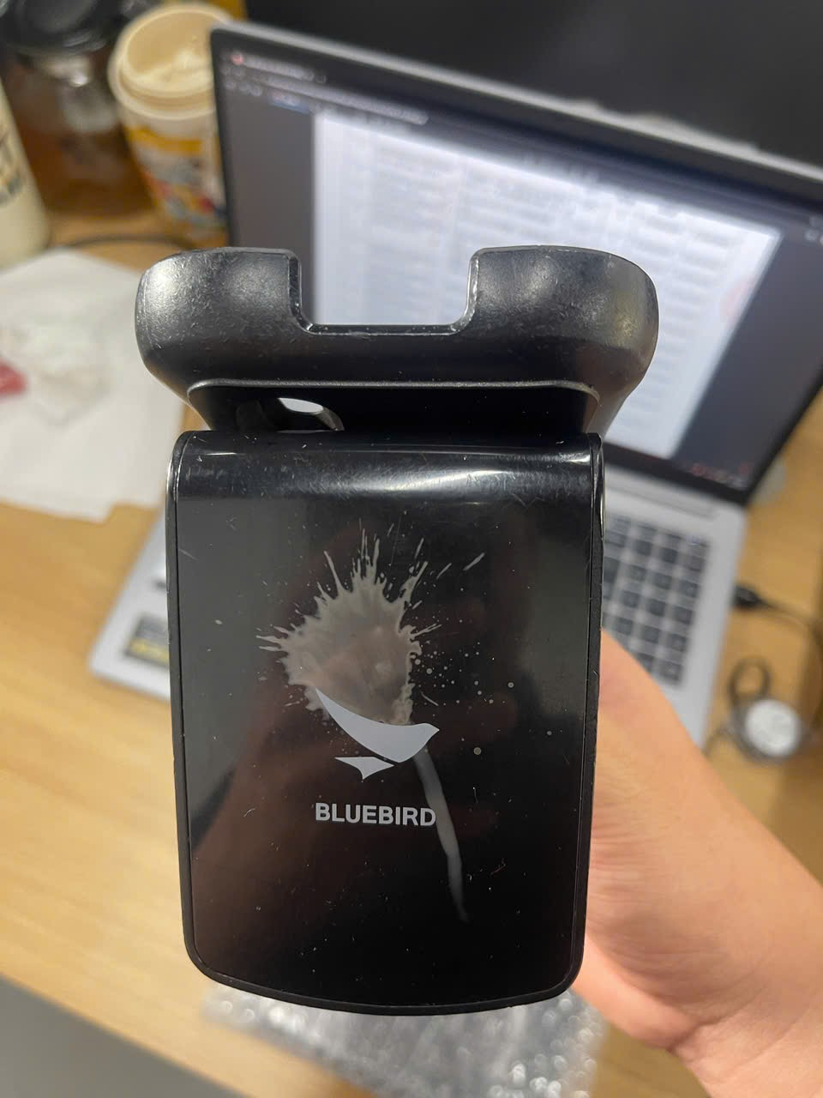 | 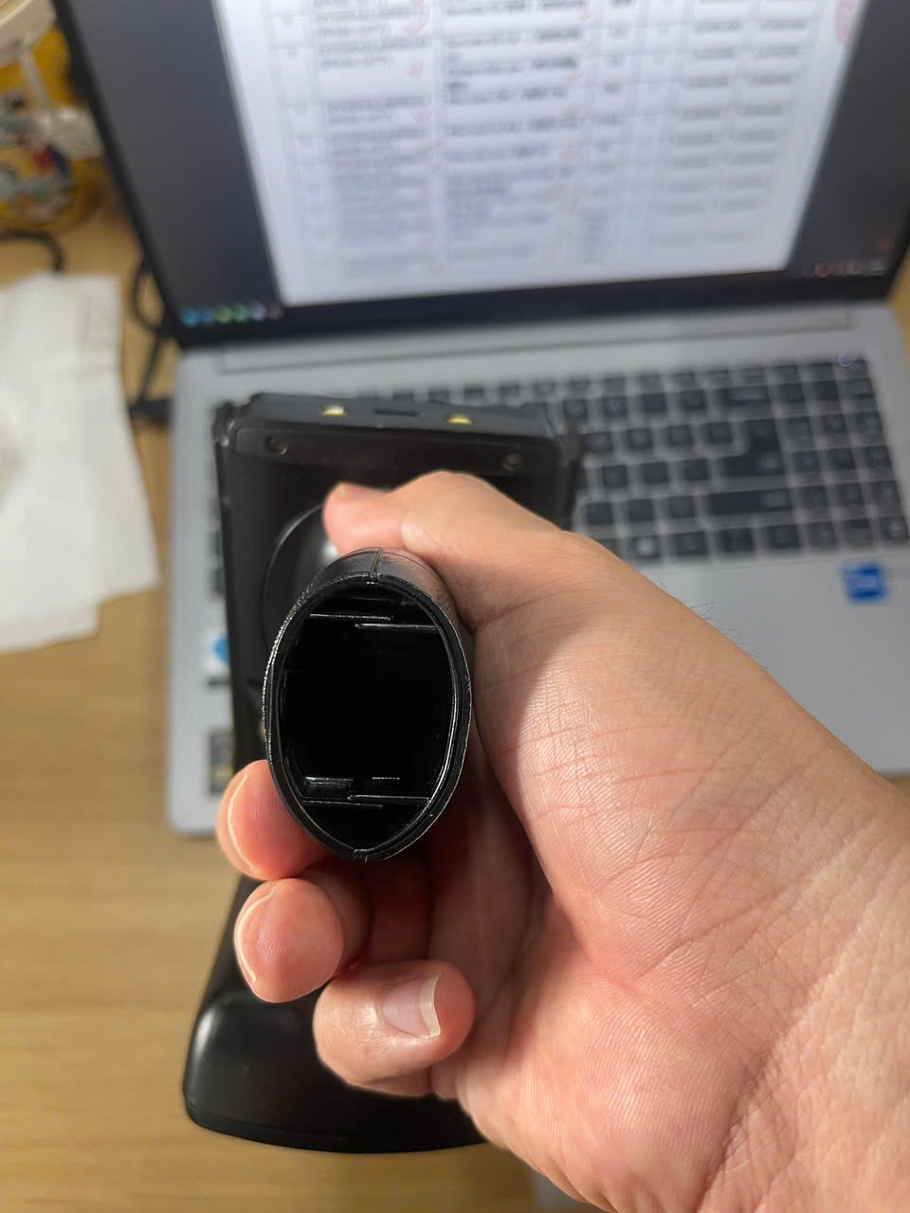 | KHÔNG CÓ PIN 無電池
⬆ Chèn hình ảnh vào ô màu vàng: Insert → Pictures → Place in Cell / 請將圖片插入黃色儲存格
← Quay về bảng tổng hợp "Nghiệm Thu" / 返回總表

EF550R4ALAWBI670
HÌNH ẢNH KIỂM TRA / 檢查圖片 — EF550R4ALAWBI670 (BF606-1677)
STT: 2 | Bộ phận / 部門: CT2 | Kết quả / 結果: Đạt / 合格
Lỗi ban đầu / 故障說明: Barcode lỗi / 條碼掃描故障
Hạng mục KT / 檢查項目: Kiểm tra chức năng quét barcode / 檢查條碼掃描功能
Hình 1 / 圖片1 | Hình 2 / 圖片2 | Hình 3 / 圖片3 | Hình 4 / 圖片4 | Hình 5 / 圖片5 | Ghi chú / 備註
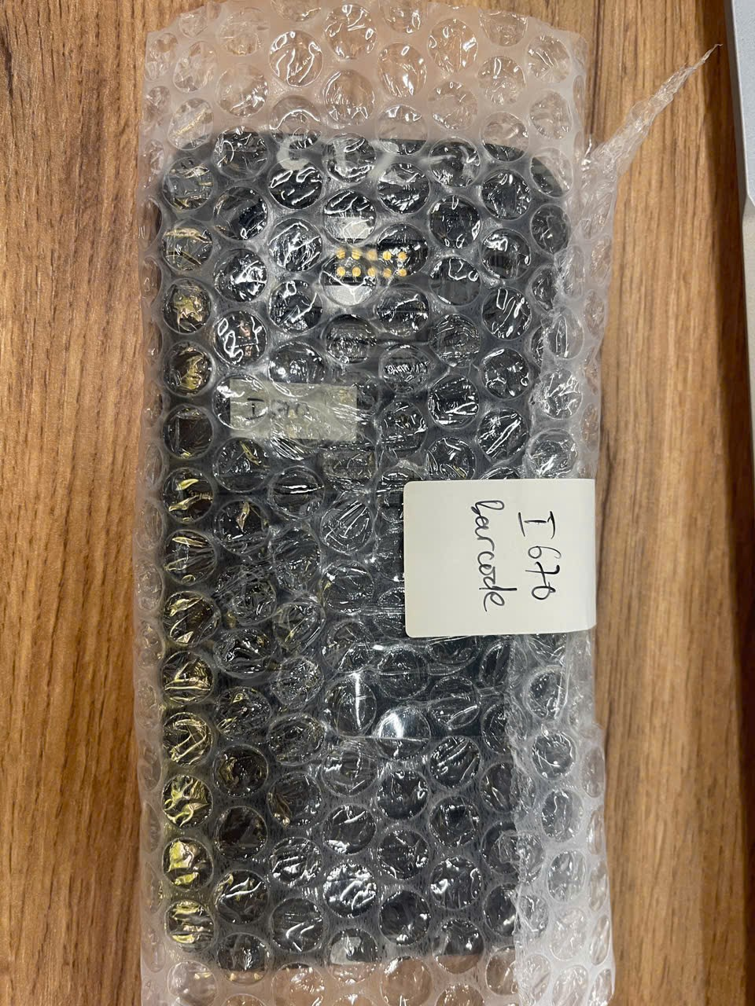 | 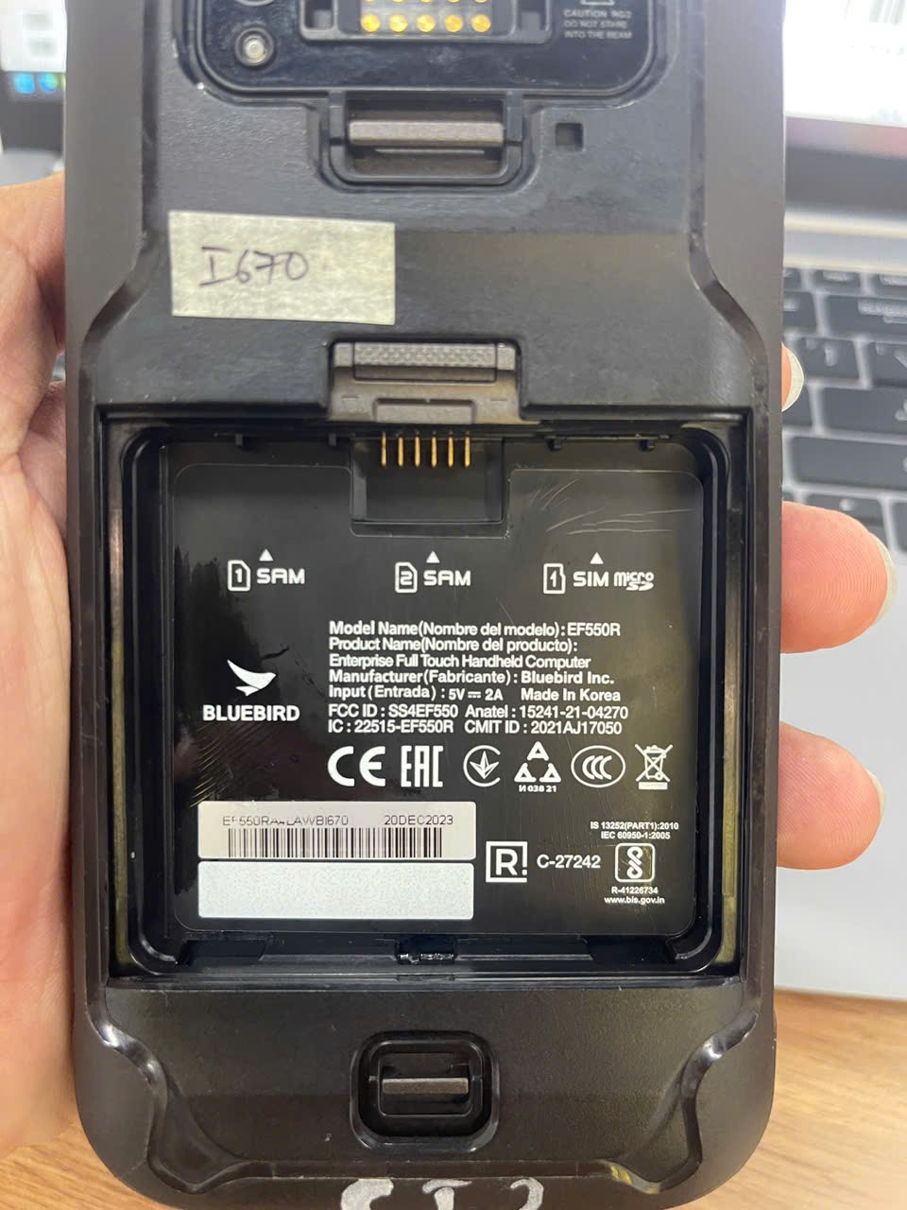 | 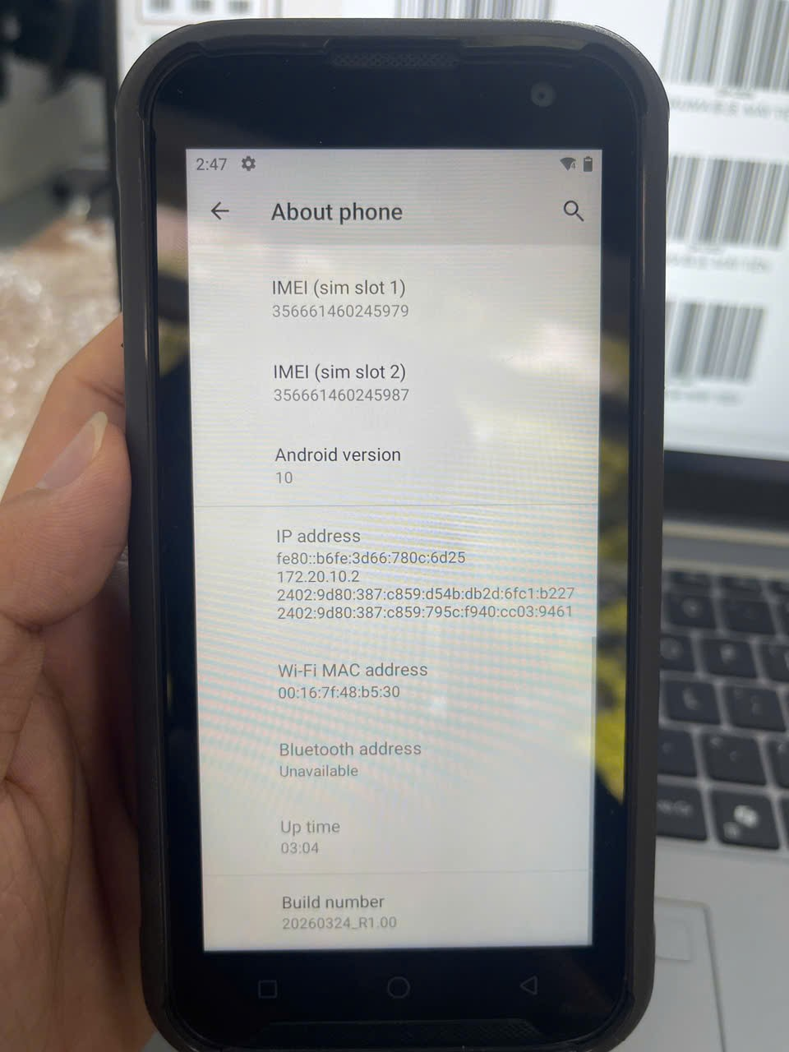 | 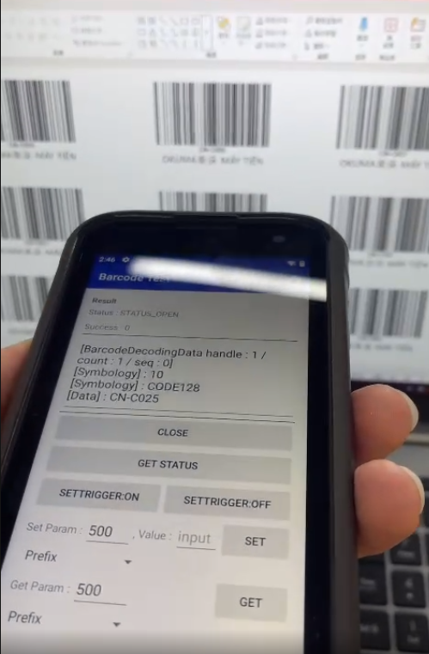 | 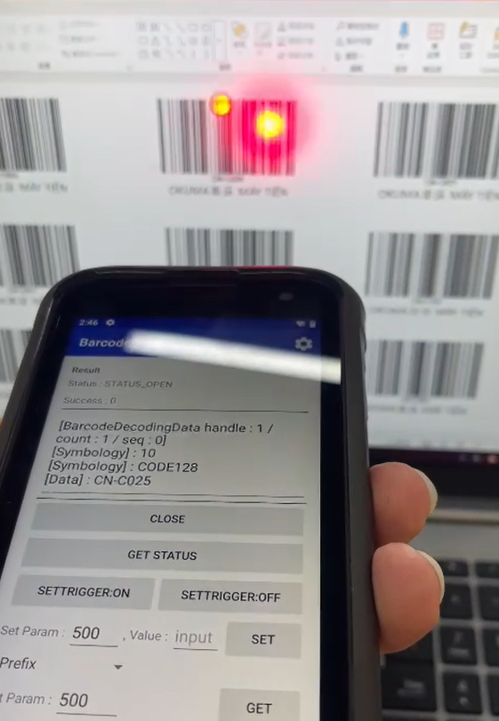
⬆ Chèn hình ảnh vào ô màu vàng: Insert → Pictures → Place in Cell / 請將圖片插入黃色儲存格
← Quay về bảng tổng hợp "Nghiệm Thu" / 返回總表

EF550R4ALAWBH111
HÌNH ẢNH KIỂM TRA / 檢查圖片 — EF550R4ALAWBH111 (BF606-1677)
STT: 3 | Bộ phận / 部門: 洗料 | Kết quả / 結果: Đạt / 合格
Lỗi ban đầu / 故障說明: Barcode lỗi / 條碼掃描故障
Hạng mục KT / 檢查項目: Kiểm tra chức năng quét barcode / 檢查條碼掃描功能
Hình 1 / 圖片1 | Hình 2 / 圖片2 | Hình 3 / 圖片3 | Hình 4 / 圖片4 | Hình 5 / 圖片5 | Ghi chú / 備註
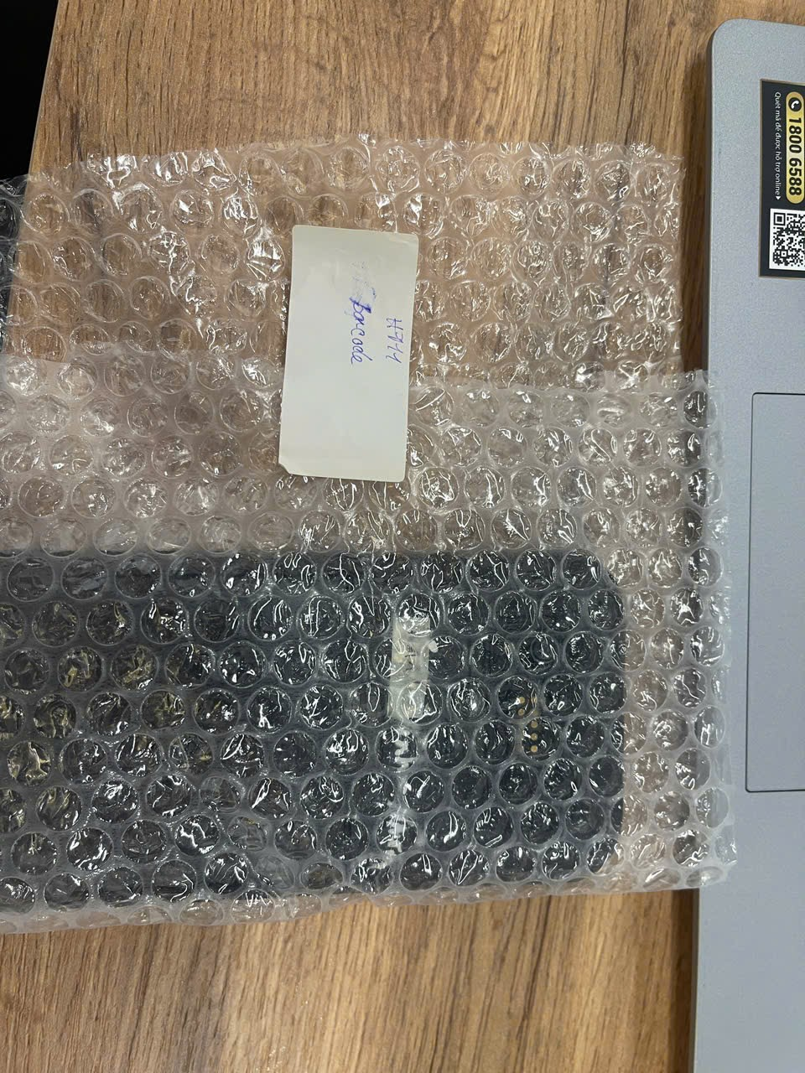 | 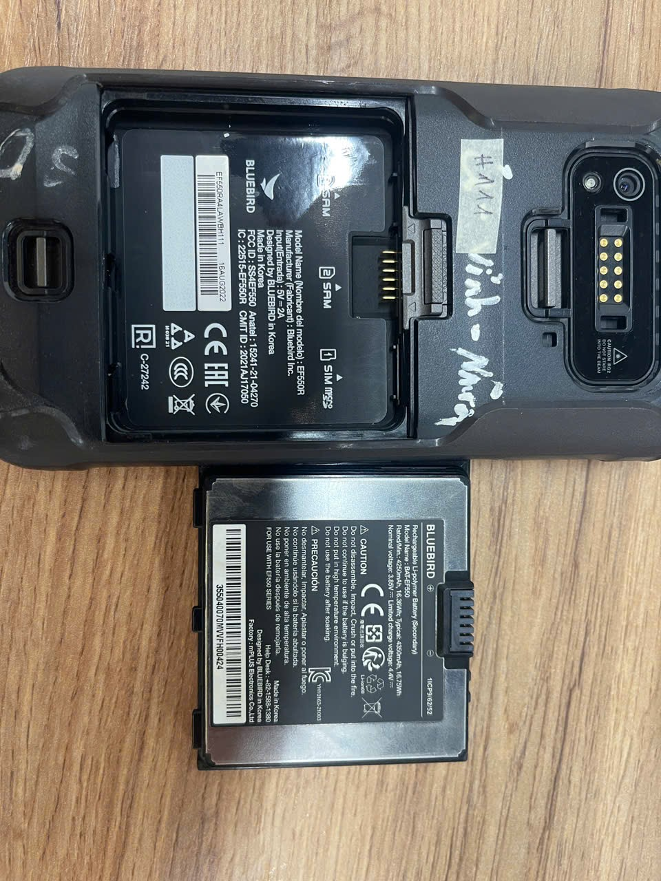 | 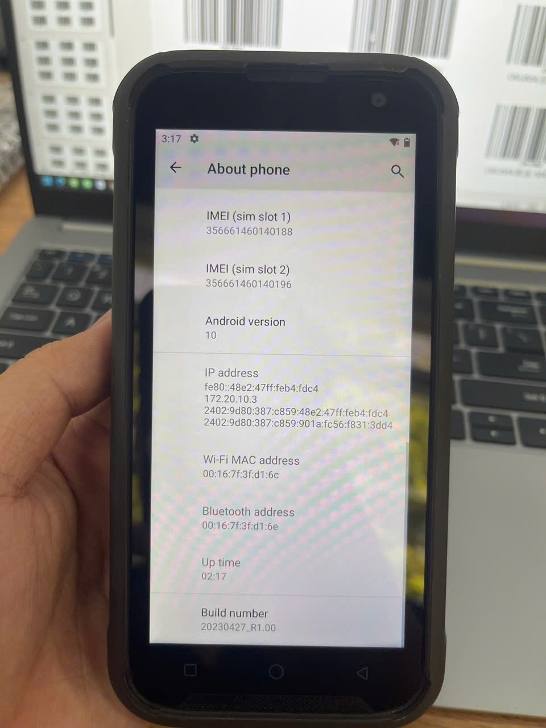 | 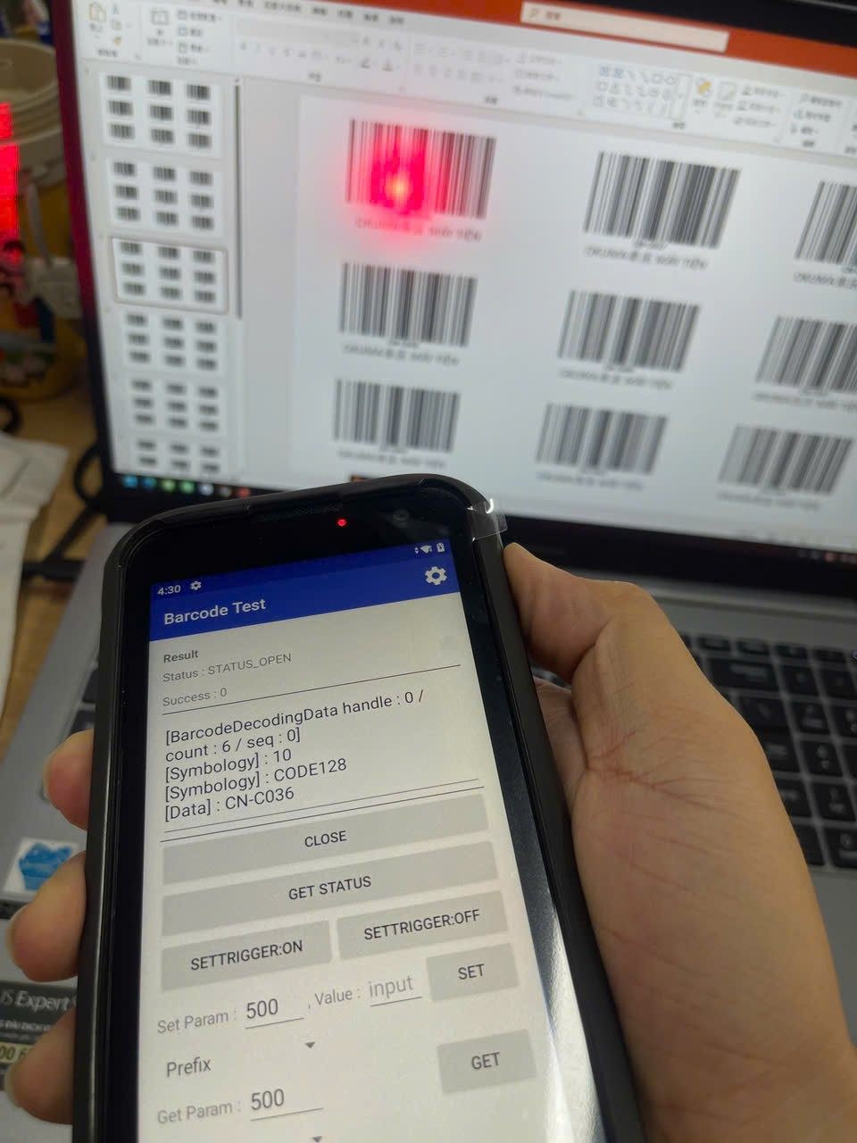
⬆ Chèn hình ảnh vào ô màu vàng: Insert → Pictures → Place in Cell / 請將圖片插入黃色儲存格
← Quay về bảng tổng hợp "Nghiệm Thu" / 返回總表

